Cover
Fsoft Insight 2.0 |  |  | Process |  | Function Name
 |  |  | Screen Design |  | Student Project Allocation and Management with Online Testing System (SPM)

 | 1. Overview
 |  | Tài liệu này mô tả thiết kế màn hình của ứng dụng Student Project Allocation and Management with Online Testing System (SPM)
 |  | Ứng dụng này có các chức năng login, register, create acount, create project, create test online, do test online, change password, search student,
 |  | view information project, view information student, send mail automatic, check student do not test

Home Space
Login Action
Account verification
change password

Click menu context after login

Student space
Professor spacce
Admin space
Input department space

Student no group
screen
update information screen
professor screen
admin screen

Student have group
screen
view detail group student

set role screen

Do test online screen

create new topic (project) screen

view grade screen

 | 2. Screen list

 | No | Screen ID |  | Screen Name |  | UC Name
 | Admin
 | 1 | SCR_PRJ_001 |  | admin |  | UC_PRJ_001 Admin
 | 2 | SCR_PRJ_002 |  | admin-set-role |  | UC_PRJ_002 Admin Set Role
 | Professor
 | 3 | SCR_PRJ_003 |  | professor |  | UC_PRJ_003 Professor
 | 4 | SCR_PRJ_004 |  | professor-view-group-student |  | UC_PRJ_004 Professor View Detail Group Student
 | 5 | SCR_PRJ_005 |  | professor-create-topic |  | UC_PRJ_005 Profesor Create Topic
 | Student
 | 6 | SCR_PRJ_006 |  | student-no-group |  | UC_PRJ_006 Student No Group
 | 7 | SCR_PRJ_007 |  | student-have-group |  | UC_PRJ_007 Student Have Group
 | 8 | SCR_PRJ_008 |  | student-do-test |  | UC_PRJ_008 Student Do Test
 | 9 | SCR_PRJ_009 |  | student-update-information |  | UC_PRJ_009 Student Update information
 | 10 | SCR_PRJ_010 |  | student-view-grade |  | UC_PRJ_010 Student View Grade
 | General
 | 11 | SCR_PRJ_011 |  | home |  | UC_PRJ_011 Home
 | 12 | SCR_PRJ_012 |  | change-password |  | UC_PRJ_012 Change Password
 | Input department
 | 13 | SCR_PRJ_013 |  |  |  | UC_PRJ_013
 | 14 | SCR_PRJ_014 |  |  |  | UC_PRJ_014
 | 15 | SCR_PRJ_015 |  |  |  | UC_PRJ_015
 | 16 | SCR_PRJ_016 |  |  |  | UC_PRJ_016

student-no-group
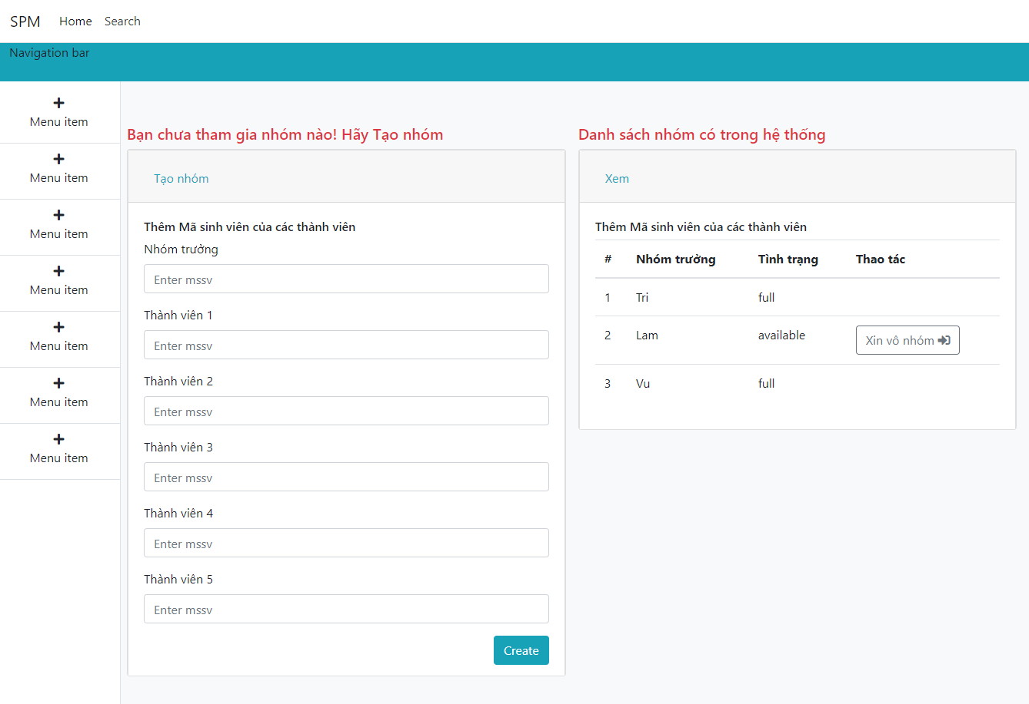
Fsoft Insight 2.0 |  |  | Process | Screen ID | Screen name | Created PIC | Created Date | Approved Date
 |  |  | Screen Design | SCR_PRJ_006 | Student No Group |  | 2019-05-04

 |  |  |  |  |  |  |  | Go Cover
1. Overview

 | Màn hình này được dùng để:
 |  | Hiển thị giao diện khi 1 sinh viên đăng nhập vào hệ thống và chưa có nhóm

 | Màn hình này có thể được truy cập bằng cách:
 |  | 1. Đăng nhập vào hệ thống

2. Screen Design
 | 2.1. Screen image

student-have-group
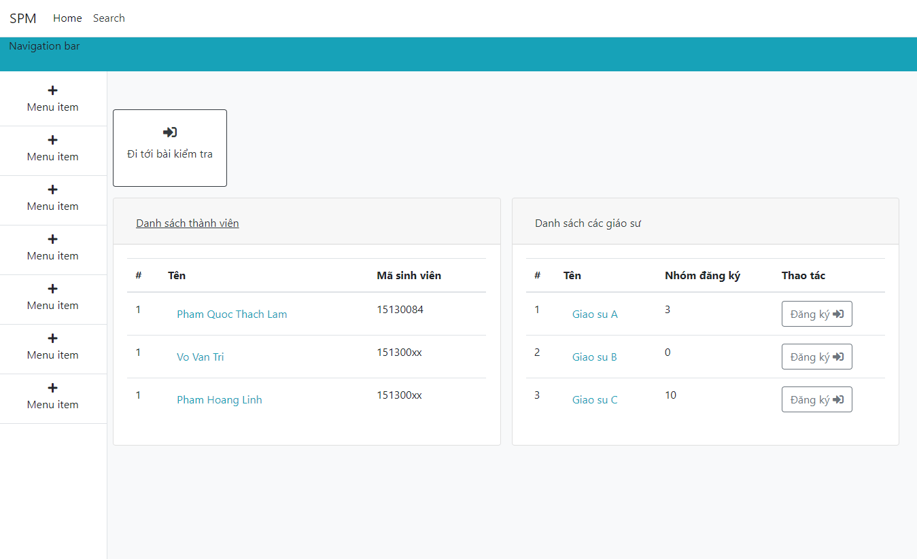
Fsoft Insight 2.0 |  |  |  | Process | Screen ID | Screen name | Created PIC | Created Date | Approved Date
 |  |  |  | Screen Design | SCR_PRJ_007 | Student Have Group |  | 2019-05-04

 |  |  |  |  |  |  |  |  | Go Cover
1. Overview

 |  | Màn hình này được dùng để:
 |  |  | Hiển thị giao diện khi 1 sinh viên đã có nhóm đăng nhập vào hệ thống

 |  | Màn hình này có thể được truy cập bằng cách:
 |  |  | 1. Đăng nhập vào hệ thống

2. Screen Design
 | 2.1. Screen image

student-do-test
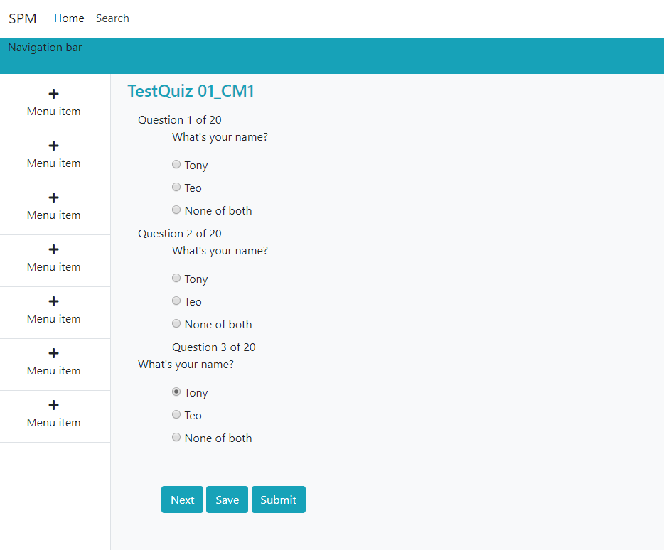
Fsoft Insight 2.0 |  |  |  | Process | Screen ID | Screen name | Created PIC | Created Date | Approved Date
 |  |  |  | Screen Design | SCR_PRJ_008 | Student Do Test | LamPQT | 2019-05-04

 |  |  |  |  |  |  |  |  | Go Cover
1. Overview

 |  | Màn hình này được dùng để:
 |  |  | Làm bài kiểm tra với tài khoản sinh viên

 |  | Màn hình này có thể được truy cập bằng cách:
 |  |  | 1. Đăng nhập vào hệ thống
 |  |  | 2. Click vào nút Làm bài kiểm tra

2. Screen Design
 | 2.1. Screen image

student-view-grade
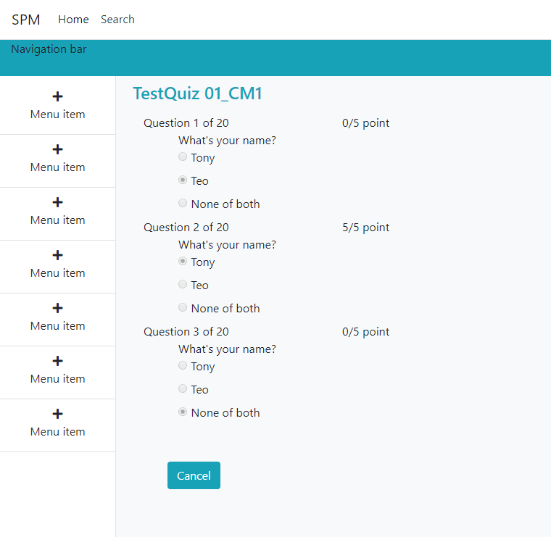
Fsoft Insight 2.0 |  |  | Process | Screen ID | Screen name | Created PIC | Created Date | Approved Date
 |  |  | Screen Design | SCR_PRJ_010 | Student View Grade |  | 2019-05-04

 |  |  |  |  |  |  |  | Go Cover
1. Overview

 | Màn hình này được dùng để:
 |  | Xem kết quả bài kiểm tra với số điểm từng câu

 | Màn hình này có thể được truy cập bằng cách:
 |  | 1. Đăng nhập vào hệ thống
 |  | 2. Click View grade (menu item)

2. Screen Design
 | 2.1. Screen image

student-update-infomation
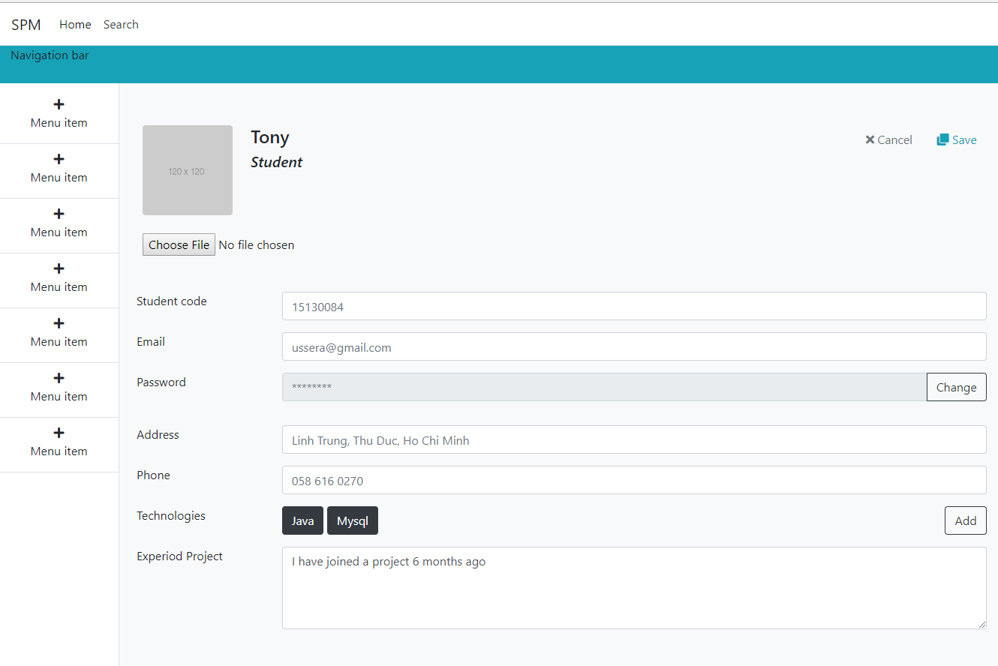
Fsoft Insight 2.0 |  |  | Process | Screen ID | Screen name | Created PIC | Created Date | Approved Date
 |  |  | Screen Design | SCR_PRJ_009 | Student Update information | LamPQT | 2019-05-04

 |  |  |  |  |  |  |  | Go Cover
1. Overview

 | Màn hình này được dùng để:
 |  | Cập nhật thông tin sinh viên sau khi đăng nhập hoặc bất kì thời điểm nào

 | Màn hình này có thể được truy cập bằng cách:
 |  | 1. Đăng nhập vào hệ thống
 |  | 2. Click vào Update information (menu item)

2. Screen Design
 | 2.1. Screen image

admin
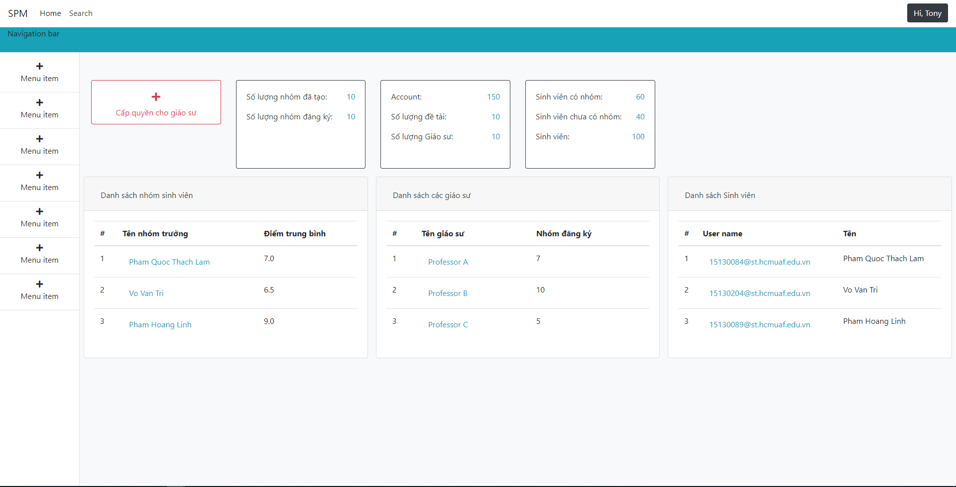
Fsoft Insight 2.0 |  |  | Process | Screen ID | Screen name | Created PIC | Created Date | Approved Date
 |  |  | Screen Design | SCR_PRJ_001 | Admin |  | 2019-05-04

 |  |  |  |  |  |  |  | Go Cover
1. Overview

 | Màn hình này được dùng để:
 |  | Hiển thị các thông tin để admin quản lý
 |  | Hiển thị các report

 | Màn hình này có thể được truy cập bằng cách:
 |  | 1. login vào với quyền admin

2. Screen Design
 | 2.1. Screen image

admin-set-role
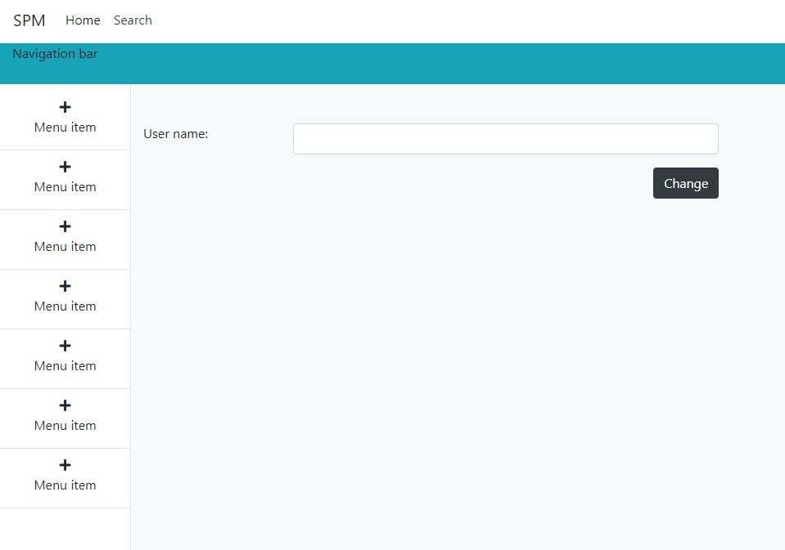
Fsoft Insight 2.0 |  |  | Process | Screen ID | Screen name | Created PIC | Created Date | Approved Date
 |  |  | Screen Design | SCR_PRJ_002 | Admin Set Role |  | 2019-05-04

 |  |  |  |  |  |  |  | Go Cover
1. Overview

 | Màn hình này được dùng để:
 |  | Cập nhật quyền của một account thành giáo sư

 | Màn hình này có thể được truy cập bằng cách:
 |  | 1. Đăng nhập với quyền admin
 |  | 2. Click vào button Cấp quyền cho giáo sư

2. Screen Design
 | 2.1. Screen image

professor
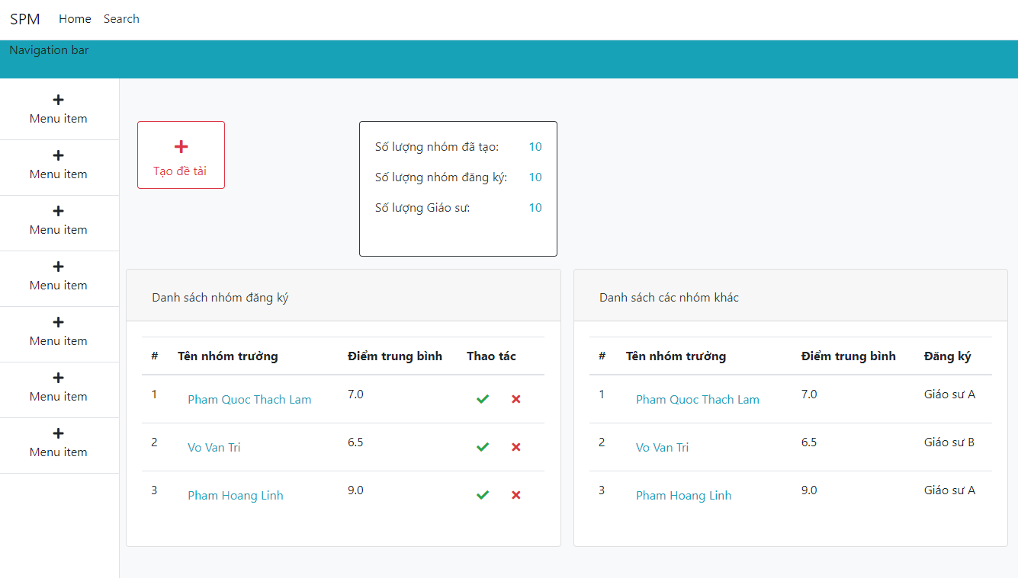
Fsoft Insight 2.0 |  |  | Process | Screen ID | Screen name | Created PIC | Created Date | Approved Date
 |  |  | Screen Design | SCR_PRJ_003 | Professor |  | 2019-05-04

 |  |  |  |  |  |  |  | Go Cover
1. Overview

 | Màn hình này được dùng để:
 |  | Hiển thị các chức năng của giáo sư

 | Màn hình này có thể được truy cập bằng cách:
 |  | 1. Đăng nhập với quyền giáo sư

2. Screen Design
 | 2.1. Screen image

professor-create-topic
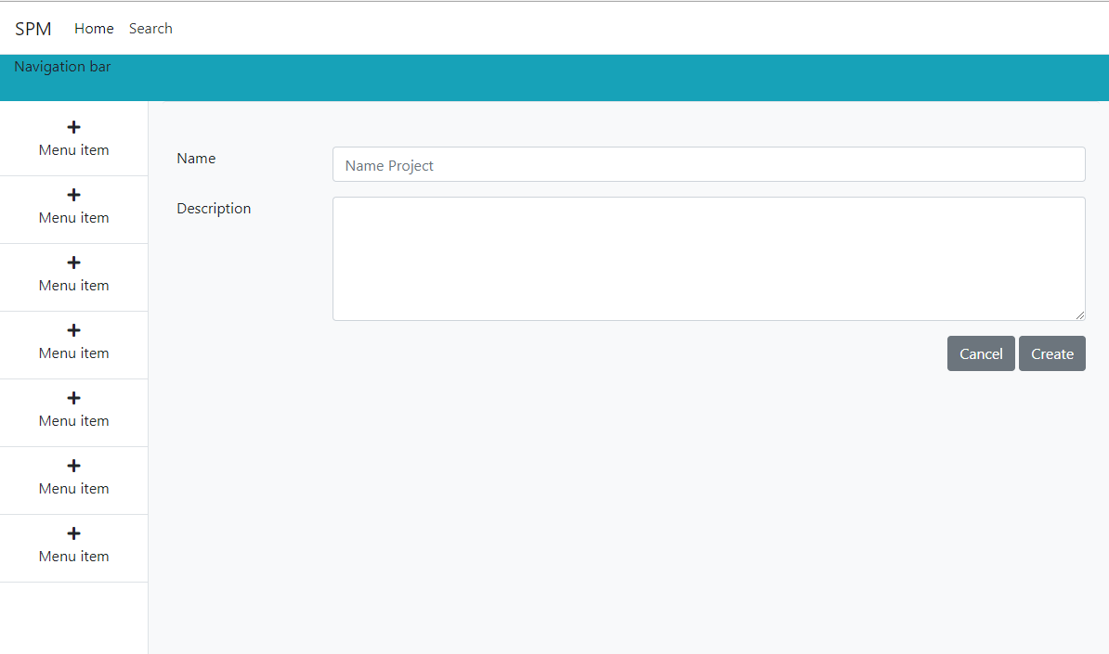
Fsoft Insight 2.0 |  |  | Process | Screen ID | Screen name | Created PIC | Created Date | Approved Date
 |  |  | Screen Design | SCR_PRJ_005 | Profesor Create Topic |  | 2019-05-04

 |  |  |  |  |  |  |  | Go Cover
1. Overview

 | Màn hình này được dùng để:
 |  | Tạo một chủ đề (dự án) để sinh viên đăng ký

 | Màn hình này có thể được truy cập bằng cách:
 |  | 1. Đăng nhập với quyền giáo sư
 |  | 2. Click vào button Tạo chủ đề

2. Screen Design
 | 2.1. Screen image

professor-view-group-student
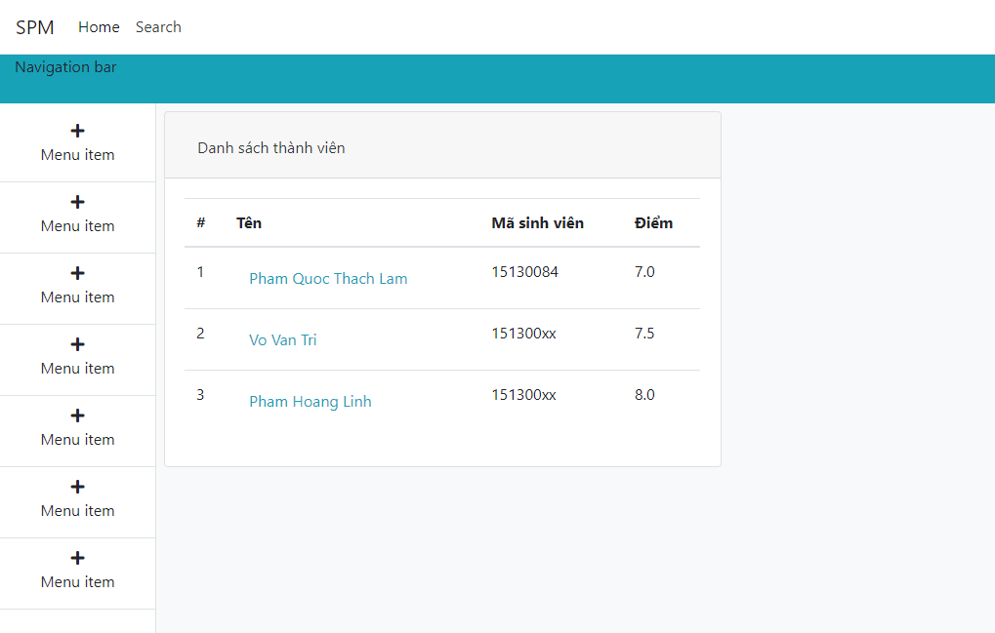
Fsoft Insight 2.0 |  |  | Process | Screen ID | Screen name | Created PIC | Created Date | Approved Date
 |  |  | Screen Design | SCR_PRJ_004 | Professor View Detail Group Student |  | 2019-05-04

 |  |  |  |  |  |  |  | Go Cover
1. Overview

 | Màn hình này được dùng để:
 |  | Cập nhật thông tin dự án

 | Màn hình này có thể được truy cập bằng cách:
 |  | 1. Click vào My Project menu
 |  | 2. Click vào View button
 |  | 3. Click vào button Edit trong Cột option của danh sách các project

2. Screen Design
 | 2.1. Screen image

home
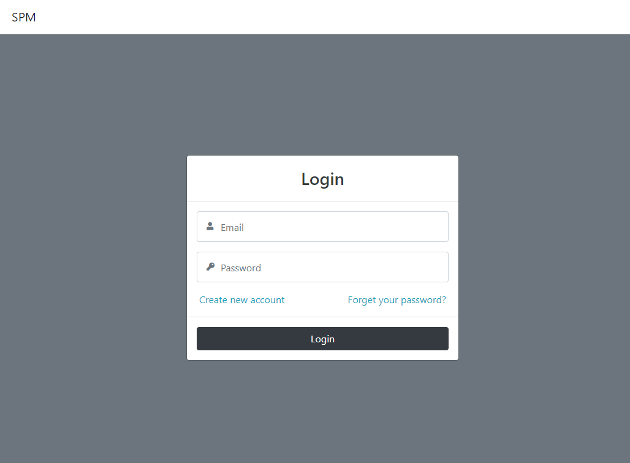
Fsoft Insight 2.0 |  |  | Process | Screen ID | Screen name | Created PIC | Created Date | Approved Date
 |  |  | Screen Design | SCR_PRJ_011 | Home |  | 2019-05-04

 |  |  |  |  |  |  |  | Go Cover
1. Overview

 | Màn hình này được dùng để:
 |  | Đăng nhập vào hệ thống

 | Màn hình này có thể được truy cập bằng cách:
 |  | 1. Truy cập vào domain hệ thống

2. Screen Design
 | 2.1. Screen image

change-password
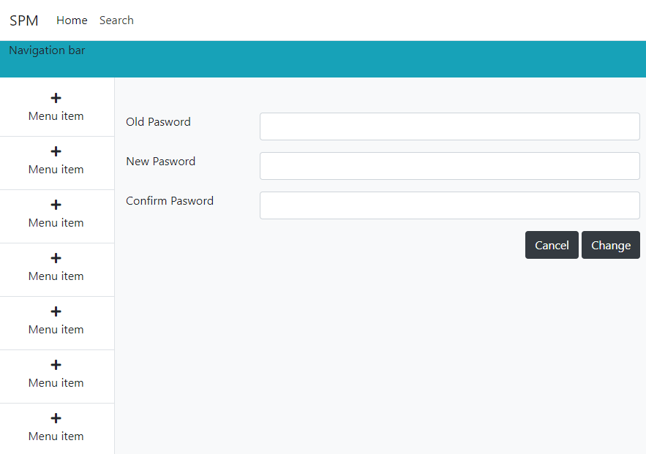
Fsoft Insight 2.0 |  |  | Process | Screen ID | Screen name | Created PIC | Created Date | Approved Date
 |  |  | Screen Design | SCR_PRJ_012 | Change Password |  | 2019-05-04

 |  |  |  |  |  |  |  | Go Cover
1. Overview

 | Màn hình này được dùng để:
 |  | Thay đổi mật khẩu của tài khoản

 | Màn hình này có thể được truy cập bằng cách:
 |  | 1. Đăng nhập vào hệ thống
 |  | 2. Click Đổi mật khẩu (Menu item)

2. Screen Design
 | 2.1. Screen image

